Sheet1
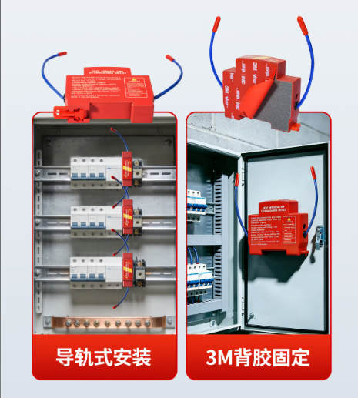 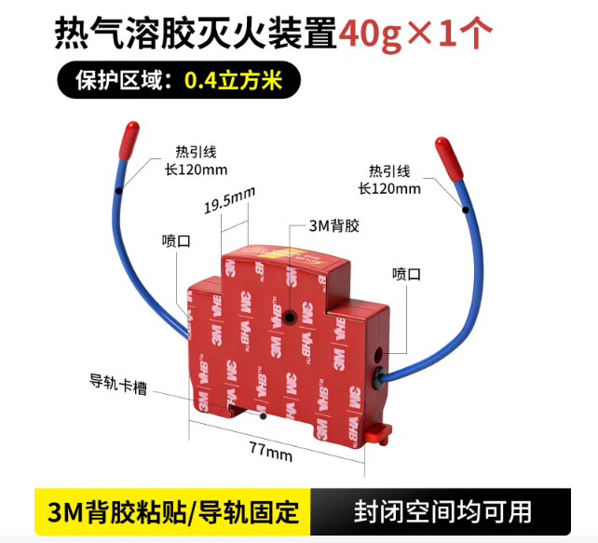
导轨式气溶胶自动灭火装置报价清单

序号 | 规格 | 数量（个） | 单价（元） | 总价（元） | 备注
1 | 20G | 190
2 | 30G | 80
3 | 40G | 730
合计（元） |  |  |  |  | 含税费、运输费等

参考图例

